Portada
 | PACTO POR UNA ECONOMÍA CIRCULAR (PEC): El compromiso de los agentes económicos y sociales

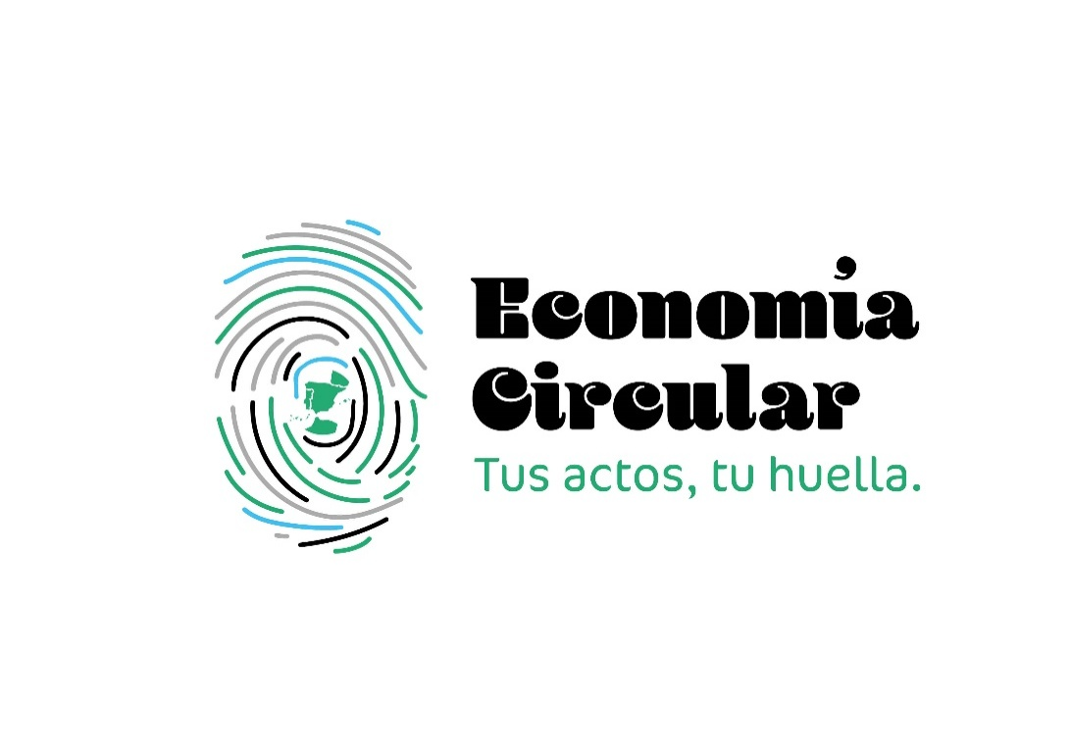 |  | La Estrategia Española de Economía Circular, España Circular 2030 (EEEC 2030), bajo la coordinación y liderazgo del Ministerio para la Transición Ecológica y el Reto Demográfico y en colaboración con los ministerios co-proponentes, así como con el resto de ministerios implicados, establece los objetivos y orientaciones que deben incluirse de forma transversal en las políticas públicas para impulsar la transición hacia un modelo de economía circular en nuestro país.
 |  | La consecución de este reto únicamente será posible a través de la colaboración, participación e implicación de toda la sociedad, no solo de las administraciones públicas, sino también de todos los sectores económicos (fabricación, producción, distribución y gestión de residuos), los agentes sociales y, muy especialmente, los consumidores y ciudadanos, cuyas decisiones de compras de productos, así como su comportamiento en la separación de residuos, son fundamentales.
 | En estas circunstancias, es imprescindible fomentar la colaboración público-privada y la coordinación entre los agentes económicos y sociales y las administraciones públicas con objeto de hacer frente a los retos medioambientales, económicos y tecnológicos a los que nos enfrentamos; y, a la vez, aprovechar las oportunidades que se derivan de este cambio de paradigma para el crecimiento económico y social, duradero y sostenible. Por ello, se ha impulsado el Pacto por una Economía Circular, con objeto de implicar a los principales agentes económicos y sociales en esta transición a un modelo económico más sostenible, eficiente en el uso de los recursos y comprometido con la reducción de residuos.
 | En la página web del Ministerio para la Transición Ecológica y el Reto Demográfico se puede encontrar más información:
 | https://www.miteco.gob.es/es/calidad-y-evaluacion-ambiental/temas/economia-circular/pacto-por-una-economia-circular.html

